Mata-Mata
COPA DO MUNDO 2026 - FASE DE MATA-MATA

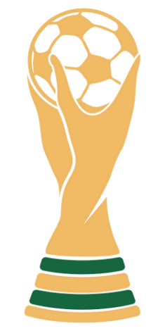
 | Fase de 32 |  |  |  |  |  |  |  |  |  |  |  |  |  |  |  |  | Fase de 32
 | 29/06/2026 | 74 |  |  |  |  |  |  |  |  |  |  |  |  |  |  |  | 29/06/2026 | 76
 |  |  | Oitavas de Final |  |  |  |  |  |  |  |  |  |  |  |  | Oitavas de Final
 |  |  | 04/07/2026 | 89 |  |  |  |  |  |  |  |  |  |  |  | 05/07/2026 | 91

 | 30/06/2026 | 77 |  |  |  |  |  |  |  |  |  |  |  |  |  |  |  | 30/06/2026 | 78
 |  |  |  |  | Quartas de Final |  |  |  |  |  |  |  |  | Quartas de Final
 |  |  |  |  | 09/07/2026 | 97 |  |  |  |  |  |  |  | 12/07/2026 | 99

 | 28/06/2026 | 73 |  |  |  |  |  |  | CAMPEÃO |  |  |  |  |  |  |  |  | 30/06/2026 | 79

 |  |  | 04/07/2026 | 90 |  |  |  |  |  |  |  |  |  |  |  | 05/07/2026 | 92

 | 29/06/2026 | 75 |  |  |  |  | Semifinal |  |  |  |  | Semifinal |  |  |  |  |  | 01/07/2026 | 80
 |  |  |  |  |  |  | 14/07/2026 | 101 |  |  |  | 15/07/2026 | 102
 |  |  |  |  |  |  |  |  |  | Final
 |  |  |  |  |  |  |  |  |  | 19/07/2026 | 104
 | 02/07/2026 | 83 |  |  |  |  |  |  |  |  |  |  |  |  |  |  |  | 03/07/2026 | 86

 |  |  | 06/07/2026 | 93 |  |  |  |  |  |  |  |  |  |  |  | 07/07/2026 | 95

 | 02/07/2026 | 84 |  |  |  |  |  |  |  | 3º e 4º lugar |  |  |  |  |  |  |  | 03/07/2026 | 88
 |  |  |  |  |  |  |  |  |  | 18/07/2026 | 103
 |  |  |  |  | 10/07/2026 | 98 |  |  |  |  |  |  |  | 12/07/2026 | 100

 | 01/07/2026 | 81 |  |  |  |  |  |  |  |  |  |  |  |  |  |  |  | 02/07/2026 | 85
 |  |  |  |  |  |  |  |  |  | Vencedor 3º Lugar
 |  |  | 06/07/2026 | 94 |  |  |  |  |  |  |  |  |  |  |  | 07/07/2026 | 96

 | 01/07/2026 | 82 |  |  |  |  |  |  |  |  |  |  |  |  |  |  |  | 03/07/2026 | 87

